2-2_ピボットテーブル回答
ピボットテーブル回答
目次に戻る
ピボットテーブルは、集計を行う機能です。

練習：ピボットテーブルを使って、以下のデータを得意先別に集計してください。

 | 日付 | 得意先 | 売上金額 | 行ラベル | 合計 / 売上金額
 | 20xx/1/1 | A | 6,471 | A | 34944
 | 20xx/1/1 | B | 6,758 | B | 48070
 | 20xx/1/1 | C | 6,295 | C | 30827
 | 20xx/1/2 | A | 3,444 | 総計 | 113841
 | 20xx/1/2 | B | 6,751
 | 20xx/1/2 | C | 3,622
 | 20xx/1/3 | A | 6,357
 | 20xx/1/3 | B | 8,581
 | 20xx/1/3 | C | 1,230
 | 20xx/1/4 | A | 7251
 | 20xx/1/4 | B | 6655
 | 20xx/1/4 | C | 5505
 | 20xx/1/5 | A | 4009
 | 20xx/1/5 | B | 6872
 | 20xx/1/5 | C | 6539
 | 20xx/1/6 | A | 1545
 | 20xx/1/6 | B | 8195
 | 20xx/1/6 | C | 4060
 | 20xx/1/7 | A | 5867
 | 20xx/1/7 | B | 4258
 | 20xx/1/7 | C | 3576

操作方法
 | ①データを全選択する（Ctrl + A で全選択できます）

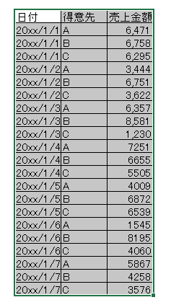

 | ②挿入タブ ＞ ピボットテーブル を選択

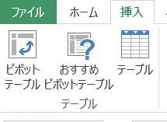

 | ③ 「ピボットテーブルの作成」ウィンドウが開くため、分析するデータと、ピボットテーブルを配置する場所を選択する。
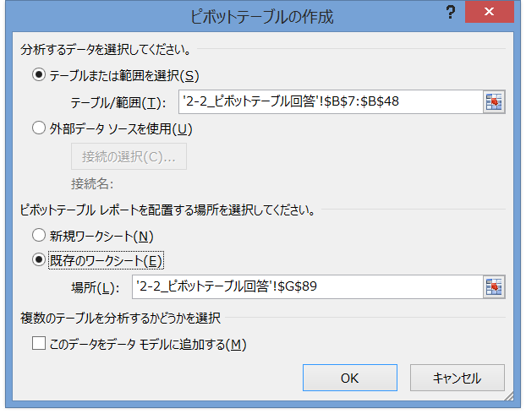

分析するデータを選択

ピボットテーブルを配置する場所を選択

 | ④ 「ピボットテーブルのフィールド」が表示されるため、「行」に得意先、Σ値に売上金額をセットする

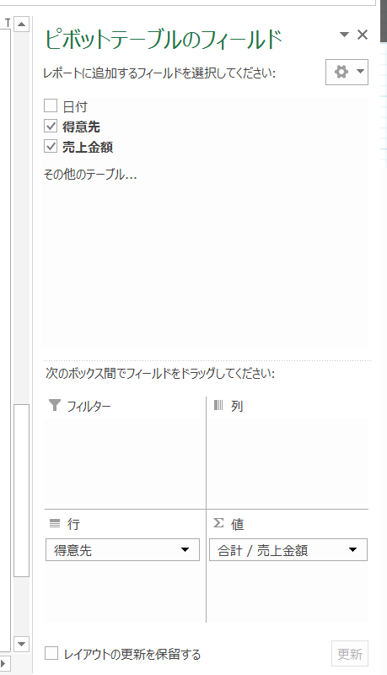
 | 行ラベル | 合計 / 売上金額
 | A | 34944
 | B | 48070
 | C | 30827
 | 総計 | 113841

